상품제안서
프리미엄 여행용파우치 7종세트 | 상품코드: S13559

 |  |  |  |  |  |  | 02-713-8555 | www.synergygift.co.kr
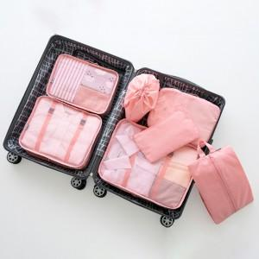 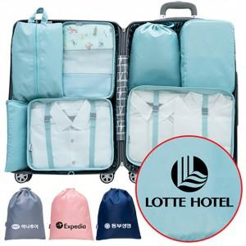

【상세/제작정보】 | * 7종인쇄시 + 2,500원 추가 VAT별도) * 선물상자 + 400원 추가 (VAT별도) * 포장지포장 + 300원 추가 (VAT별도)

【인쇄/포장옵션】 | 실크 / OPP(비닐)

【공급단가】 | 수량 | 50~ | 100~ | 500~ | 1,000~ | 3,000~
*VAT별도 | 단가 | 9,300원 | 8,840원 | 8,500원 | 8,160원 | 7,950원

【상품 URL】 | https://www.synergygift.co.kr:443/src/goods_detail.php?gdno=11714

